2.Pivot VC
Count of ชื่อโครงการ / การดำเนินงาน | Column Labels
Row Labels | 2562 | 2563 | 2564 | 2565 | Grand Total | หมายเหตุ การประเมินความสอดคล้องของโครงการกับปัจจัยเป็นการดำเนินการเบื้องต้น สำหรับใช้เป็นข้อมูลประกอบการจัดทำโครงการสำคัญ
140101V01 | 3 | 7 | 30 | 3 | 43
140101F0101 | 2 | 7 | 2 | 3 | 14
140101F0102 |  |  | 28 |  | 28
140101F0103 | 1 |  |  |  | 1
140101V02 | 43 | 66 | 19 | 5 | 133
140101F0201 | 9 | 16 | 3 | 4 | 32
140101F0202 | 9 | 14 | 12 | 1 | 36
140101F0203 | 11 | 10 | 1 |  | 22
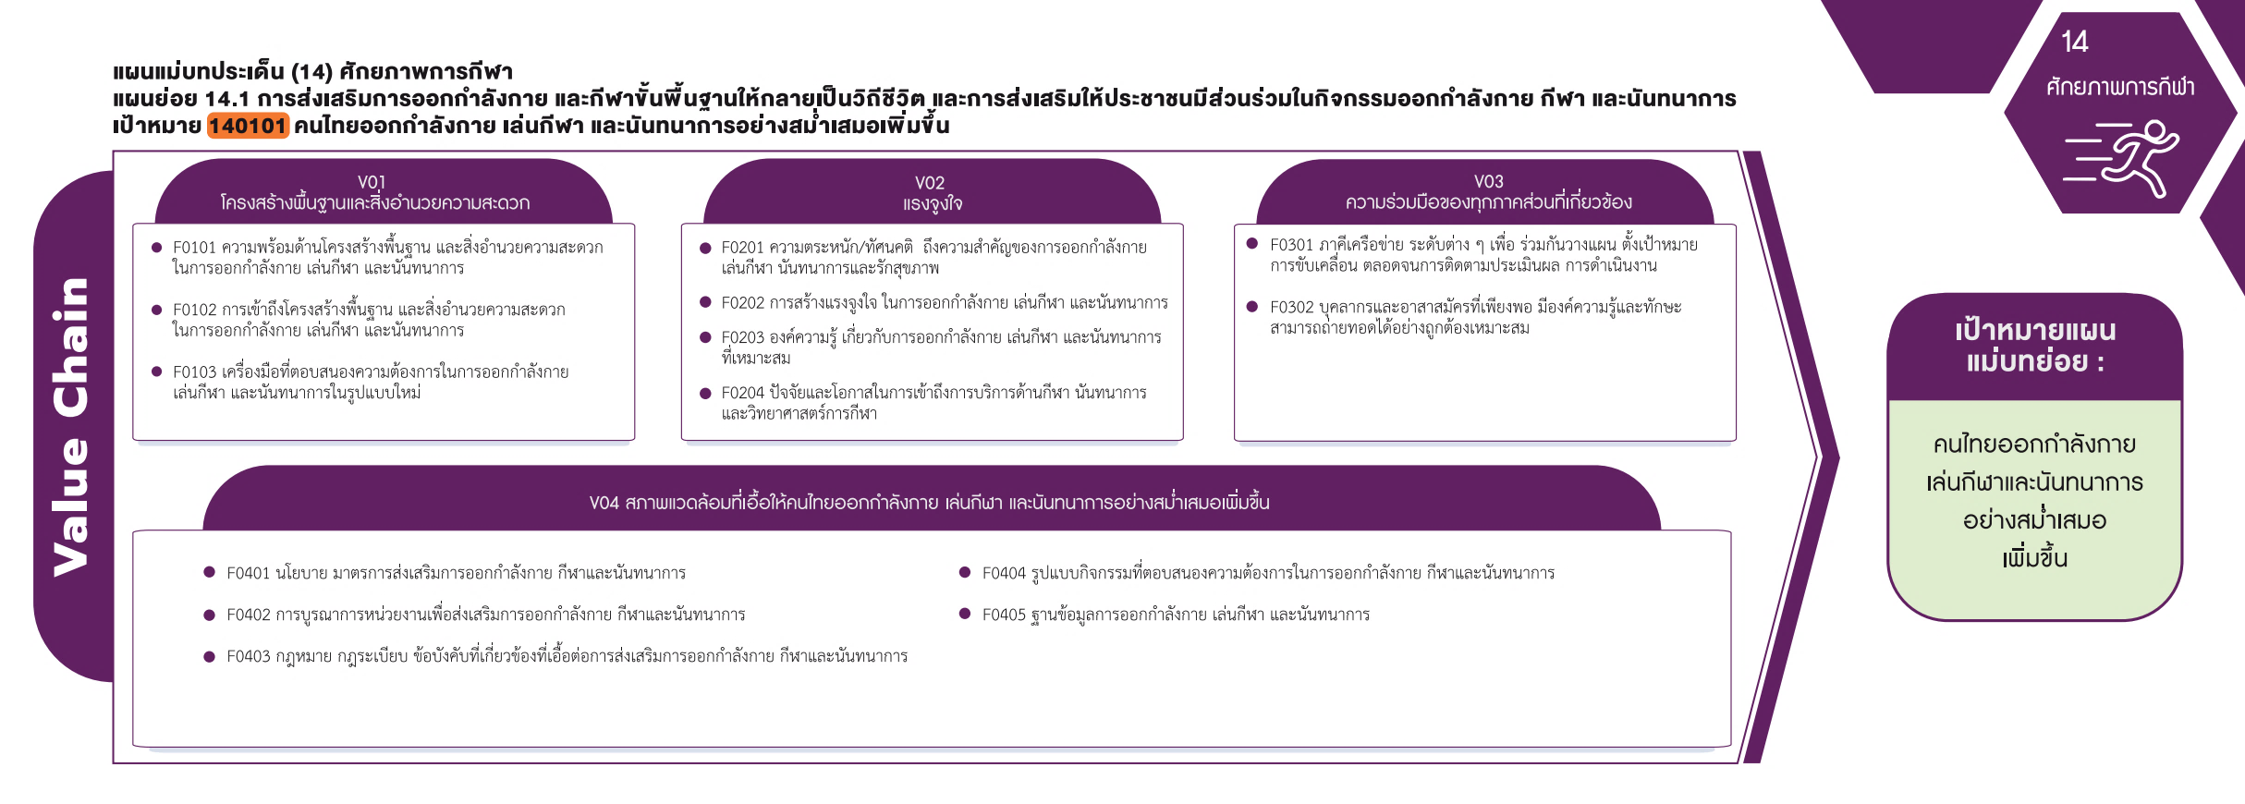
140101F0204 | 14 | 26 | 3 |  | 43
140101V03 | 5 | 6 | 3 |  | 14
140101F0301 | 3 | 4 | 3 |  | 10
140101F0302 | 2 | 2 |  |  | 4
(14 โครงการ)
(32 โครงการ)
(10 โครงการ)
140101V04 | 5 | 19 | 21 | 12 | 57
(28 โครงการ)
(36 โครงการ)
(4 โครงการ)
140101F0401 | 2 | 6 | 5 | 1 | 14
(1 โครงการ)
(22 โครงการ)
(43 โครงการ)
รวม 14 โครงการ
140101F0402 | 1 | 4 | 5 | 1 | 11
รวม 43 โครงการ
รวม 133 โครงการ
140101F0403 |  | 1 |  |  | 1
140101F0404 | 1 | 8 | 10 | 4 | 23
(4 โครงการ)
(23 โครงการ)
140101F0405 | 1 |  | 1 | 6 | 8
(11 โครงการ)
(8 โครงการ)
Grand Total | 56 | 98 | 73 | 20 | 247
(1 โครงการ)
รวม 57 โครงการ

